Feuil1
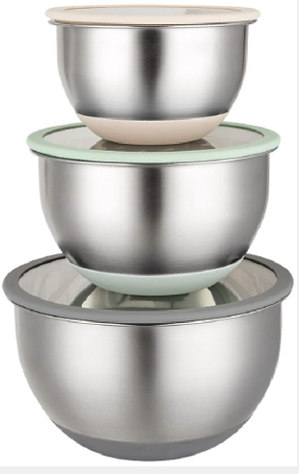
FICHE TECHNIQUE PRODUIT

Nom Commercial | RWA276-6
Description | Set 3 bols mélangeurs
Pays D'Origine | Chine
Barre code article | 5400370 169904
Barre code Carton | 5400370 169911

Information Techique

Composition | 1 bol 16 x 10 cm + 1 bol 20 x 12 cm + 1 bol 24 x 14 cm
Dimensions | Dia.16 + 20 + 24 cm
Poids article Net | Bol 24 cm = 0,969 kg - Bol 20 cm = 0,705 kg - Bol 16 cm = 0,476 kg
Poids article Brut | Bol 24 cm = 0,970 kg - Bol 20 cm = 0,706 kg - Bol 16 cm = 0,477 kg
Poids carton net | 8,6 kgs
Poids carton Brut | 10,37 kgs

Données techniques | Corps conique en acier inoxydable 201(14/2) de 0,5 mm d'épaisseur
 | Polissage miroir intérieur
 | Finition satinée extérieure avec base en silicone
 | Couvercle en verre et silicone

